Actividad 1
Ejercicio 1. En la tabla se dispuso de dos variables o dimensiones para efectuar el análisis de correlación, determinar: Covarianza y correlación correspondiente de las variables seleccionadas, Coeficientes de correlación y determinación , Recta de regresión y explicar como se pueden hacer inferencias desde la recta de regresión lineal.
EJERCICIO 2 Y 3 SON CASI IDENTICOS.

VARIABLE DIMENSION
CLASES INVERSAS
Y=Exploración de la clase anterior
X=Preguntas y respuestas sobre el contenido del video dado
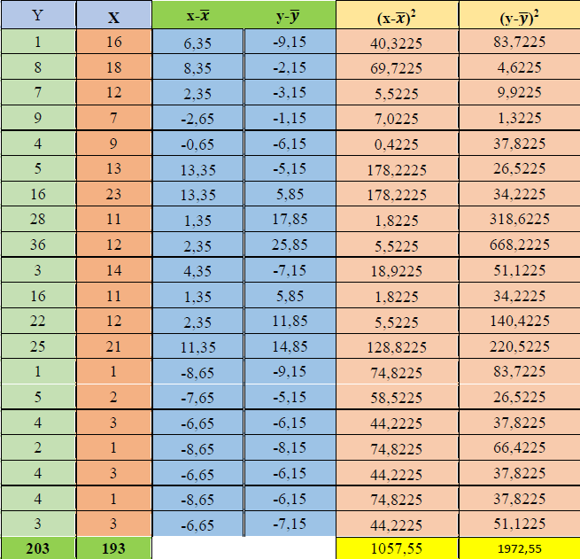

Cálculo de las medias (𝒙̅ y 𝒚̅):
Suma de todas las X: ΣX = 203
Suma de todas las Y: ΣY = 193
Número de observaciones (n): 15
Media de X (𝒙̅): ΣX / n = 203 / 15 = 13.53 (aproximadamente)
Media de Y (𝒚̅): ΣY / n = 193 / 15 = 12.87 (aproximadamente)
Cálculo de las desviaciones (x-𝒙̅ y y-𝒚̅):
desviaciones de X (x-𝒙̅): 10
desviaciones de Y (y-𝒚̅): 0
Cálculo de las sumas de los cuadrados de las desviaciones [(x-𝒙̅)² y (y-𝒚̅)²]:
desviaciones de X (x-𝒙̅)² : 1057,55
desviaciones de Y (y-𝒚̅)² : 1972,55
Cálculo de la covarianza (COV):
COV = Σ[(x-𝒙̅)(y-𝒚̅)] / (n-1)
COV = 10*0 / 14
COV = 0
Cálculo del coeficiente de correlación (r):
r = COV / [√(Σ(x-𝒙̅)²) * √(Σ(y-𝒚̅)²)]
r = 0 / √1057,55 * √1972,55
r = 0
Cálculo del coeficiente de determinación (r²):
r² = 0
Cálculo de la recta de regresión:
Y = a + bX
b = r² * (Desviación estándar de Y / Desviación estándar de X)
b = 0 * √1972,55 / √1057,55
b = 0
a = 𝒚̅ - b * 𝒙̅
a = 12,87 - 0 * 13,53
a = 12,87
Entonces, la ecuación de la recta de regresión lineal es aproximadamente:
Y = 12,87 + 0X

Inferencias desde la recta de regresión lineal:
Desde la recta de regresión, puedes hacer varias inferencias:
Puedes predecir el valor de Y (variable dependiente) para un valor dado de X (variable independiente) utilizando la ecuación de la recta.
Puedes evaluar la fuerza y la dirección de la relación entre X e Y utilizando el coeficiente de correlación (r). En este caso, r ≈ 0 indica una correlación positiva moderada entre las dos variables.
Puedes utilizar el coeficiente de determinación (r²) para determinar cuánta varianza en Y se explica por la variabilidad en X. En este caso, r² ≈ 0 significa que aproximadamente el 0% de la variabilidad en Y se explica por la variabilidad en X.

Activididad 4
Ejercicio 4 Un centro comercial sabe en función de la distancia, en kilómetros, a la que se sitúe de un núcleo de población, acuden los clientes, en cientos, que figuran en la tabla:
a) Calcular el coeficiente de correlación lineal.
b) Si el centro comercial se sitúa a 5 km, ¿cuántos clientes puede esperar?
c) Si desea recibir a 400 clientes, ¿a qué distancia del núcleo de población debe situarse?

Nº DE CLIENTES (X) | 12 | 10 | 8 | 6 | 4 | 3
DISTANCIA (Y) | 15 | 20 | 25 | 30 | 35 | 40

a) Calcular el coeficiente de correlación lineal (r):
uso la formula:

∑x | 43
∑y | 165 |  | r = − 0.202
∑xy | 1020
∑x2 | 369
∑y2​ | 4975
n | 6 (cantidad datos)

